Sheet1
[Admin Page].[회원 현황]
Test Scenario Specification Form

 |  | 작성자 | 작성일 | 리뷰 | 리뷰일 | 수행자 | 수행일
 |  | 진성민 | 2020-06-07 | 진성민, 석철범, 심영효 | 2020-06-08~09 | 심영효 | 2020-06-08

테스트 대상 상세 :
-어드민이 회원 현황 메뉴를 클릭시 다음 4가지 항목에 대해 테스트 수행 1. 회원 현황 메뉴 클릭시 우측 대시보드 화면 전환이 정상적으로 작동하는지 여부 2. 회원의 정보가 리스트에 정상적으로 출력되는지 여부 3. 각 회원의 정보 수정 기능(비밀번호 재설정, 계정 사용 중지, 계정 삭제) 작동 여부 4. 특정 아이디 조회 기능
테스트 시나리오 목적:
구현된 기능이 제대로 작동하고 서비스를 제공하기 위해 테스트 진행
가정 및 필요사항 :
-모바일 어플리케이션 사용자들이 회원가입을 통해 회원 정보가 데이터베이스에 등록이 되있어야함을 가정

STEP (ID) | 테스트 항목 |  | 기대결과 |  | 실제결과 |  | 비고
ID001 | 좌측 화면에 "회원 현황" 배너를 클릭하면 우측 대시보드에 해당 인터페이스 노출 |  | 1. 회원 현황 인터페이스 화면 노출 |  | 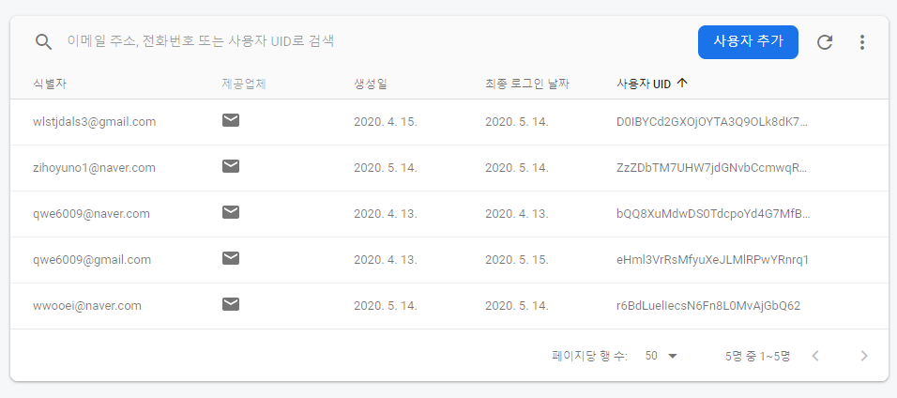
ID002 | 가입한 회원들의 정보가 리스트 출력 |  | 1. 가입한 회원 정보 리스트 출력 2. 가입한 회원이 없으면 비어있는 리스트 출력 |  | 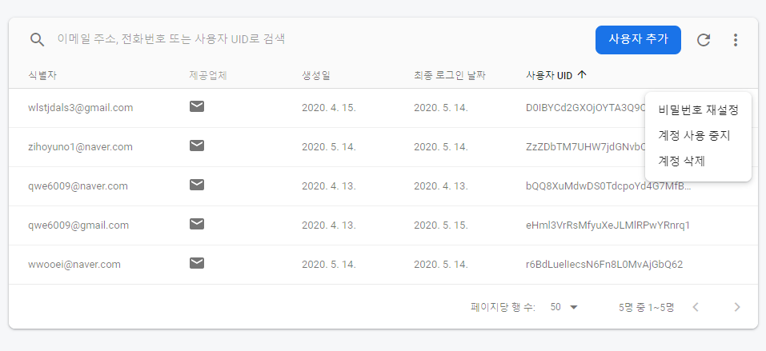
ID003 | 회원 정보 수정 기능중 "비밀번호 재설정" |  | 1. 기능 수행시 관리자에게 최종 결정을 묻는 alert메시지 출력 2. 성공 시, 사용자 메일로 비밀번호 수정 메일 전송 |  | 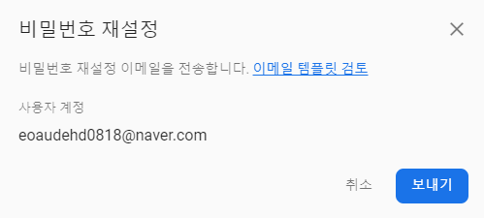
ID004 | 회원 정보 수정 기능중 "계정 사용 중지" |  | 1. 기능 수행시 관리자에게 최종 결정을 묻는 alert메시지 출력 2. 성공 시, 해당 정지된 아이디로 로그인 불가 |  | 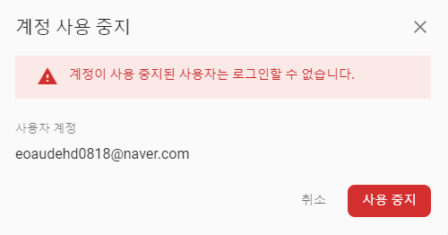
ID005 | 회원 정보 수정 기능중 "계정 삭제" |  | 1. 기능 수행시 관리자에게 최종 결정을 묻는 alert메시지 출력 2. 성공 시, 해당 아이디 삭제 |  | 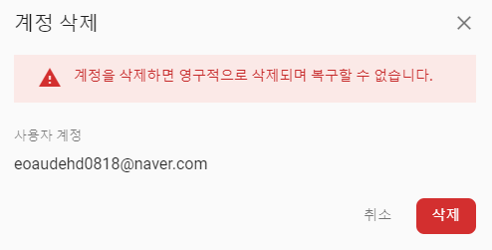
ID006 | 특정 회원의 아이디 조회 기능 |  | 1. 검색란 제공 2. 해당 아이디가 있으면 정보 출력 3. 없으면 에러 메시지 출력 |  | 

[Admin Page].[대기시간/현장인원 분포]
Test Scenario Specification Form

 |  | 작성자 | 작성일 | 리뷰 | 리뷰일 | 수행자 | 수행일
 |  | 진성민 | 2020-06-07 | 진성민, 석철범, 심영효 | 2020-06-08~09 | 심영효 | 2020-06-08

테스트 대상 상세 :
-어드민이 대기시간/ 현장인원 분포 배너를 클릭시 다음 기능들에 대해 테스트 진행 1. 대기시간/ 현장인원 분포 메뉴 클릭시 우측 대시보드 화면 전환이 정상적으로 작동하는지 여부 2. 라즈베리파이 카메라를 통해 파악된 인원의 현황을 식당별로 실시간 그래프로 출력 여부 3. 주문표를 통해 베이지안 확률로 이용한 학습된 대기시간을 식당별로 제공 여부
테스트 시나리오 목적:
구현된 기능이 제대로 작동하고 서비스를 제공하기 위해 테스트 진행
가정 및 필요사항 :
- 사전에 주문한 데이터를 통하여 대기시간 데이터가 DB에 저장돼있어야함 - 현장 인원을 카운터한 값이 DB에 저장돼있어야함

STEP (ID) | 테스트 항목 |  | 기대결과 |  | 실제결과 |  | 비고
ID001 | 좌측 화면에 "대기시간/ 현장인원 분포" 배너를 클릭하면 우측 대시보드에 해당 인터페이스 노출 |  | 1. 대기시간/ 현장인원 분포 인터페이스 화면 노출 |  | 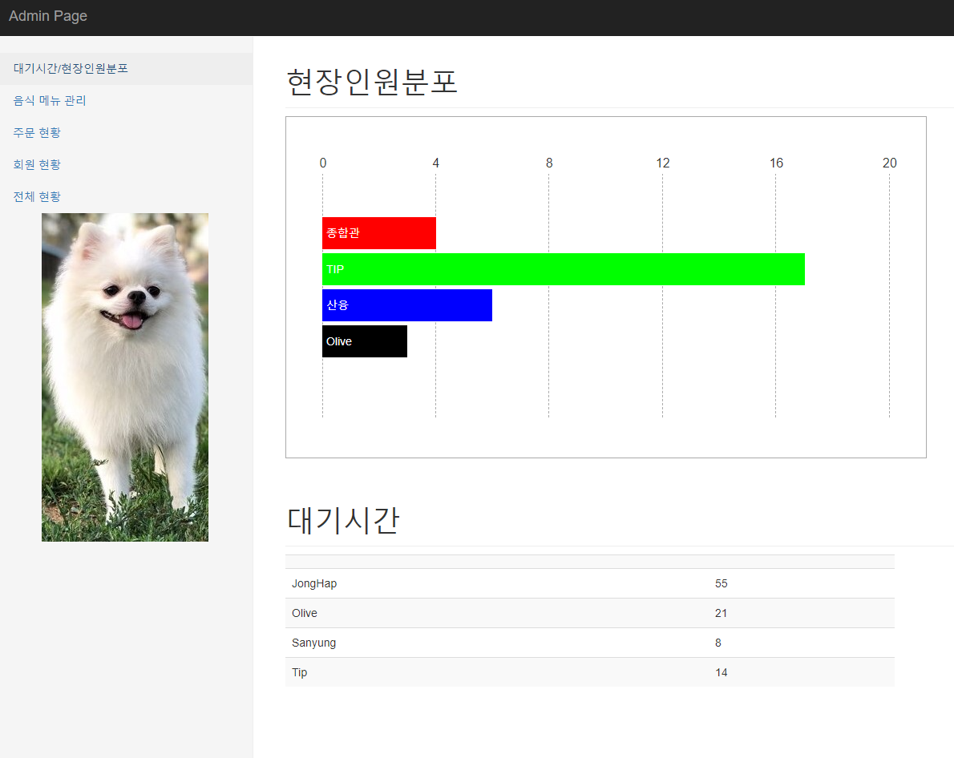
ID002 | TIP식당의 실시간 인원 분포도 그래프와 그래프하단에 대기시간 출력 |  | 1. TIP식당의 현장인원그래프와 대기시간 확인 가능
ID003 | 산융식당의 실시간 인원 분포도 그래프와 그래프하단에 대기시간 출력 |  | 1. 산융식당의 현장인원그래프와 대기시간 확인 가능
ID004 | 종합관 식당의 실시간 인원 분포도 그래프와 그래프하단에 대기시간 출력 |  | 1. 종합관 식당의 현장인원그래프와 대기시간 확인 가능
ID005 | 올리브 식당의 실시간 인원 분포도 그래프와 그래프하단에 대기시간 출력 |  | 1. 올리브 식당의 현장인원그래프와 대기시간 확인 가능

[Admin Page].[식당 메뉴 관리]
Test Scenario Specification Form

 |  | 작성자 | 작성일 | 리뷰 | 리뷰일 | 수행자 | 수행일
 |  | 진성민 | 2020-06-07 | 진성민, 석철범, 심영효 | 2020-06-08~09 | 심영효 | 2020-06-08

테스트 대상 상세 :
-어드민이 식당 메뉴 관리를 클릭시 다음 기능들에 대해 테스트 진행 1. 식당별 메뉴 출력 2. 추가하기 버튼을 누르면 메뉴 추가 기능 작동 여부 3. 수정하기 버튼을 누르면 메뉴 수정 기능 작동 여부 4. 삭제하기 버튼을 누르면 메뉴 삭제 기능 작동 여부
테스트 시나리오 목적:
구현된 기능이 제대로 작동하고 서비스를 제공하기 위해 테스트 진행
가정 및 필요사항 :
-

STEP (ID) | 테스트 항목 |  | 기대결과 |  | 실제결과 |  | 비고
ID001 | 좌측 화면에 식당 메뉴 관리" 배너를 클릭하면 우측 대시보드에 해당 인터페이스 노출 |  | 1. 식당메뉴관리 인터페이스 화면 노출 |  | 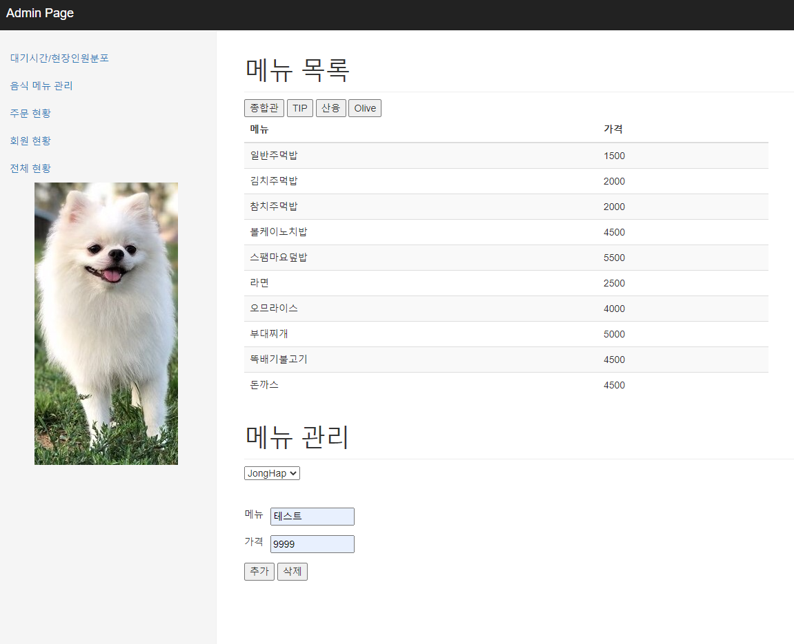 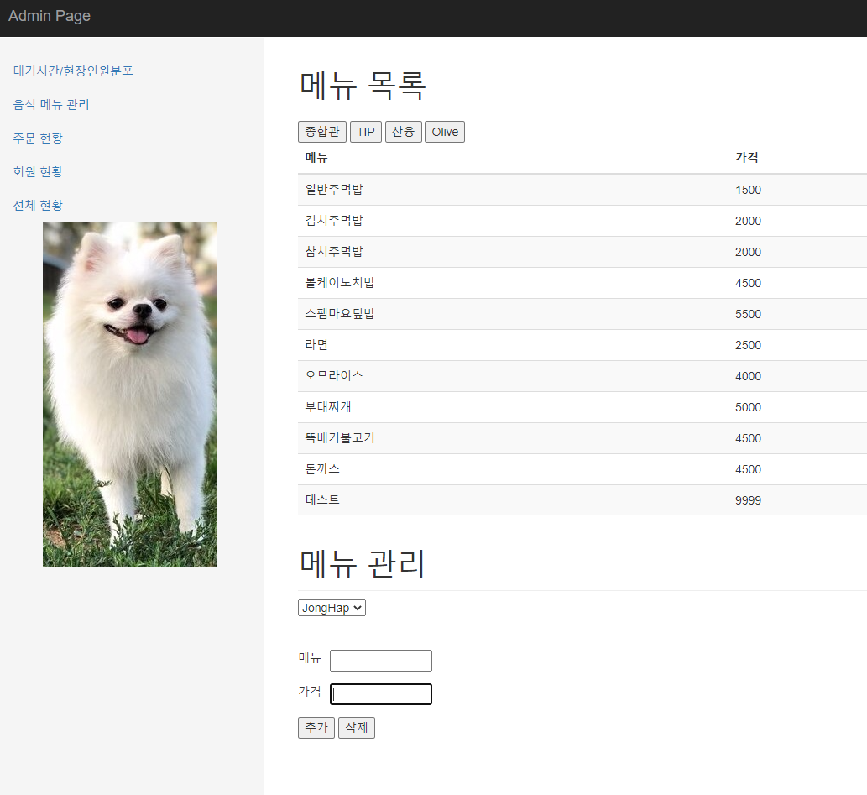
ID002 | 추가버튼 클릭시 메뉴가 데이터베이스에 반영되는지 테스트 |  | 1. 데이터베이스에 메뉴가 추가됨
ID003 | 삭제버튼 클릭시 메뉴가 데이터베이스에 반영되는지 테스트 |  | 1. 데이터베이스에 메뉴가 삭제됨 |  | 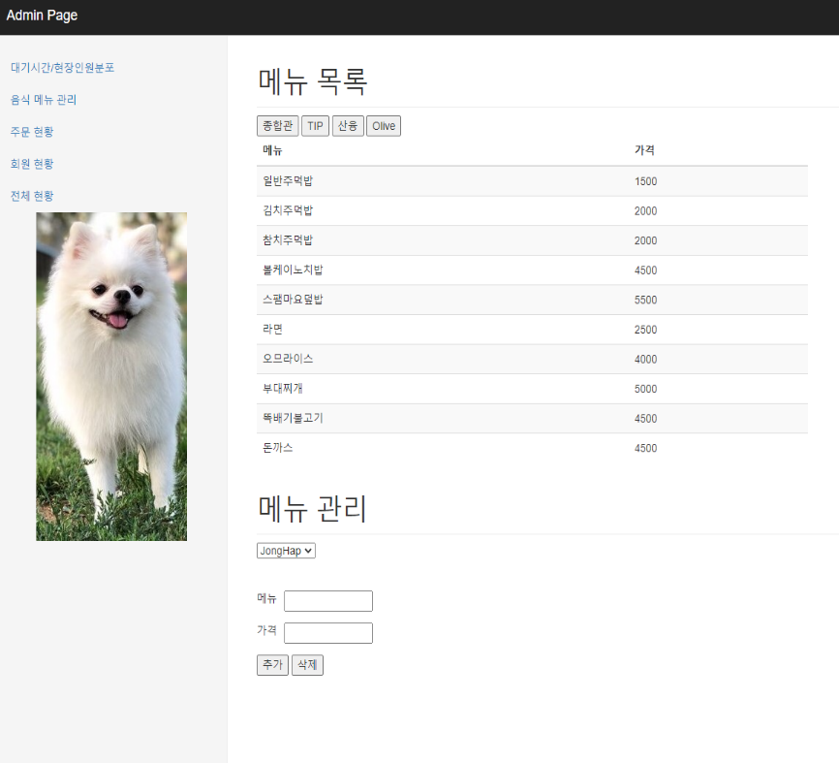

[Admin Page].[주문 현황]
Test Scenario Specification Form

 |  | 작성자 | 작성일 | 리뷰 | 리뷰일 | 수행자 | 수행일
 |  | 진성민 | 2020-06-07 | 진성민, 석철범, 심영효 | 2020-06-08~09 | 심영효 | 2020-06-08

테스트 대상 상세 :
-어드민이 주문 현황 메뉴 관리를 클릭시 다음 기능들에 대해 테스트 진행 1. 주문 현황 메뉴 클릭시 우측 대시보드 화면 전환이 정상적으로 작동하는지 여부 2. 식당별 주문 현황 테이블을 정상적으로 출력
테스트 시나리오 목적:
구현된 기능이 제대로 작동하고 서비스를 제공하기 위해 테스트 진행
가정 및 필요사항 :
-

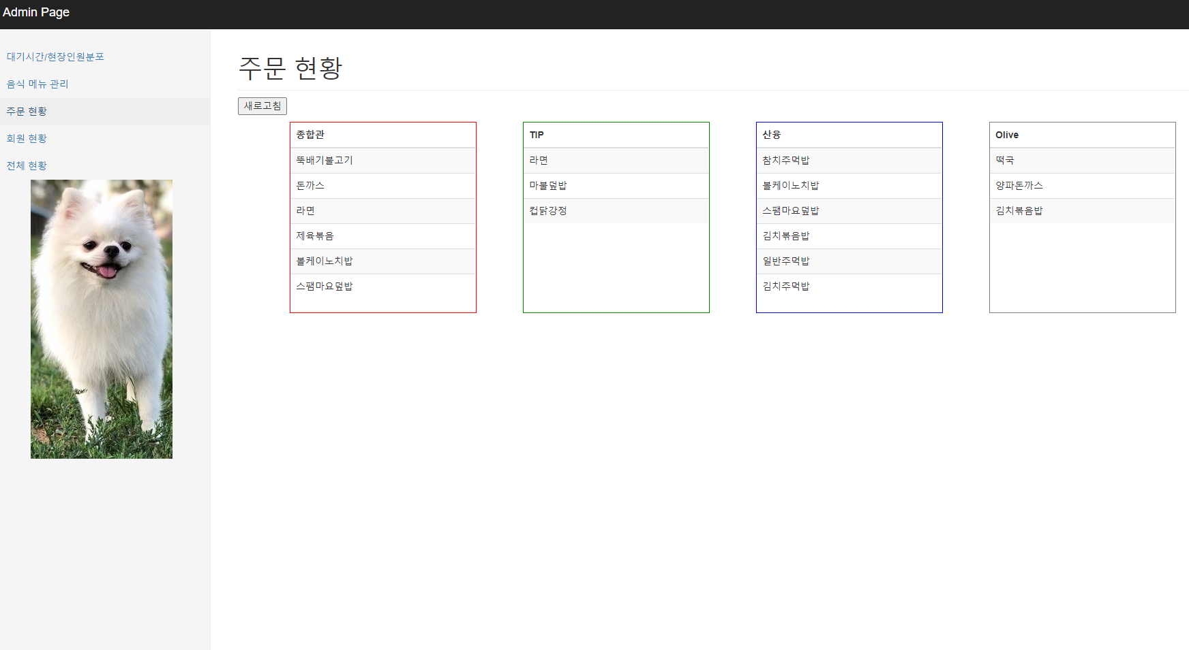
STEP (ID) | 테스트 항목 |  | 기대결과 |  | 실제결과 |  | 비고
ID001 | 좌측 화면에 식당 메뉴 관리" 배너를 클릭하면 우측 대시보드에 해당 인터페이스 노출 |  | 1. 주문 현황 인터페이스 화면 노출
ID002 | 각 식당 별 주문 현황 테이블 정상 제공 여부 |  | 1. 동적 테이블 생성

